Evidencias
Código | Evidencias |  | Descripción
EV-001 | 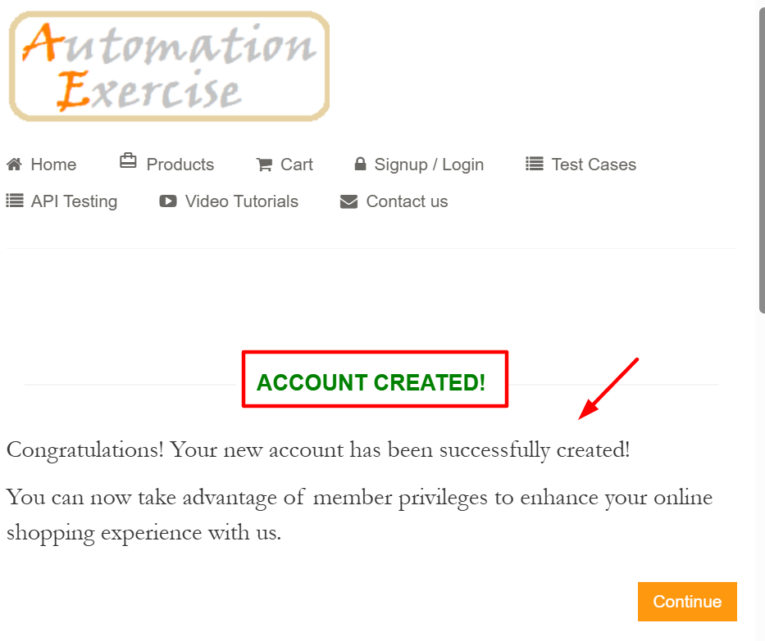 |  | Registro exitoso
EV-002 | 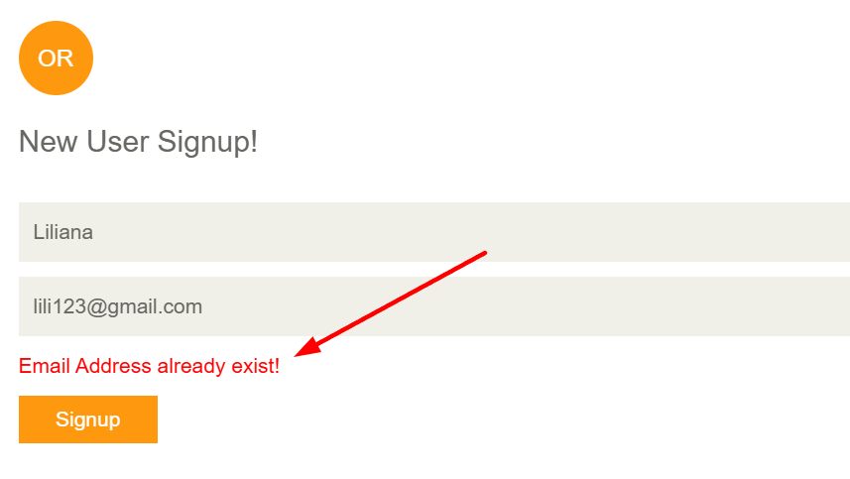 |  | Registro con email ya existente
EV-003 |  |  | Registro con formato de email inválido
EV-004 | 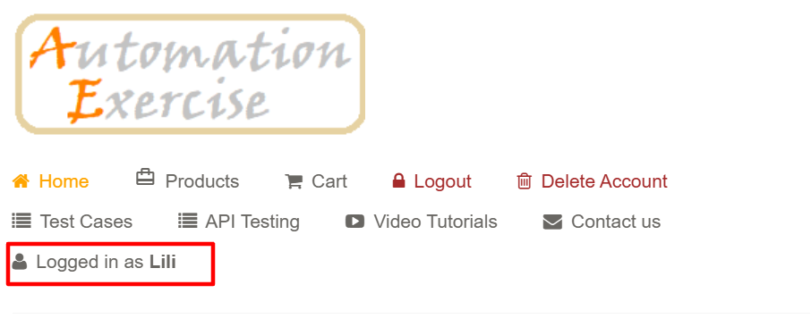 |  | Login exitoso
EV-005 | 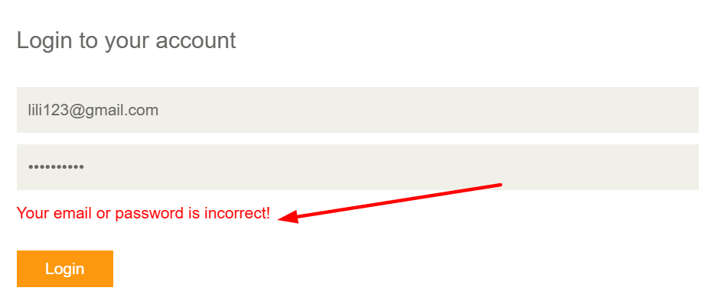 |  | Contraseña incorrecta
EV-006 | 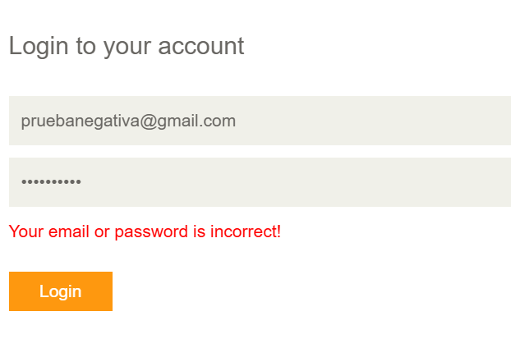 |  | Email inexistente
EV-007 | 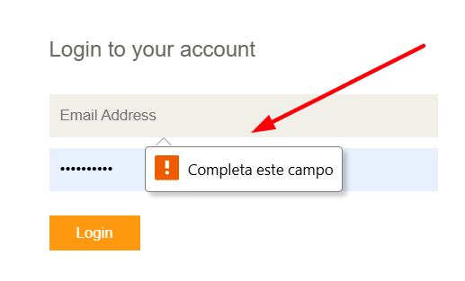 |  | Campo email vacío
EV-008 | 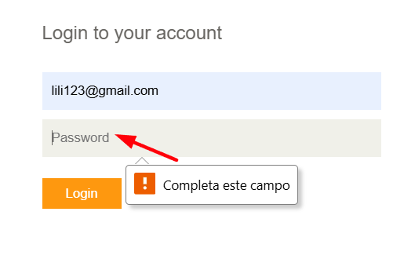 |  | Campo contraseña vacío
EV-009 | 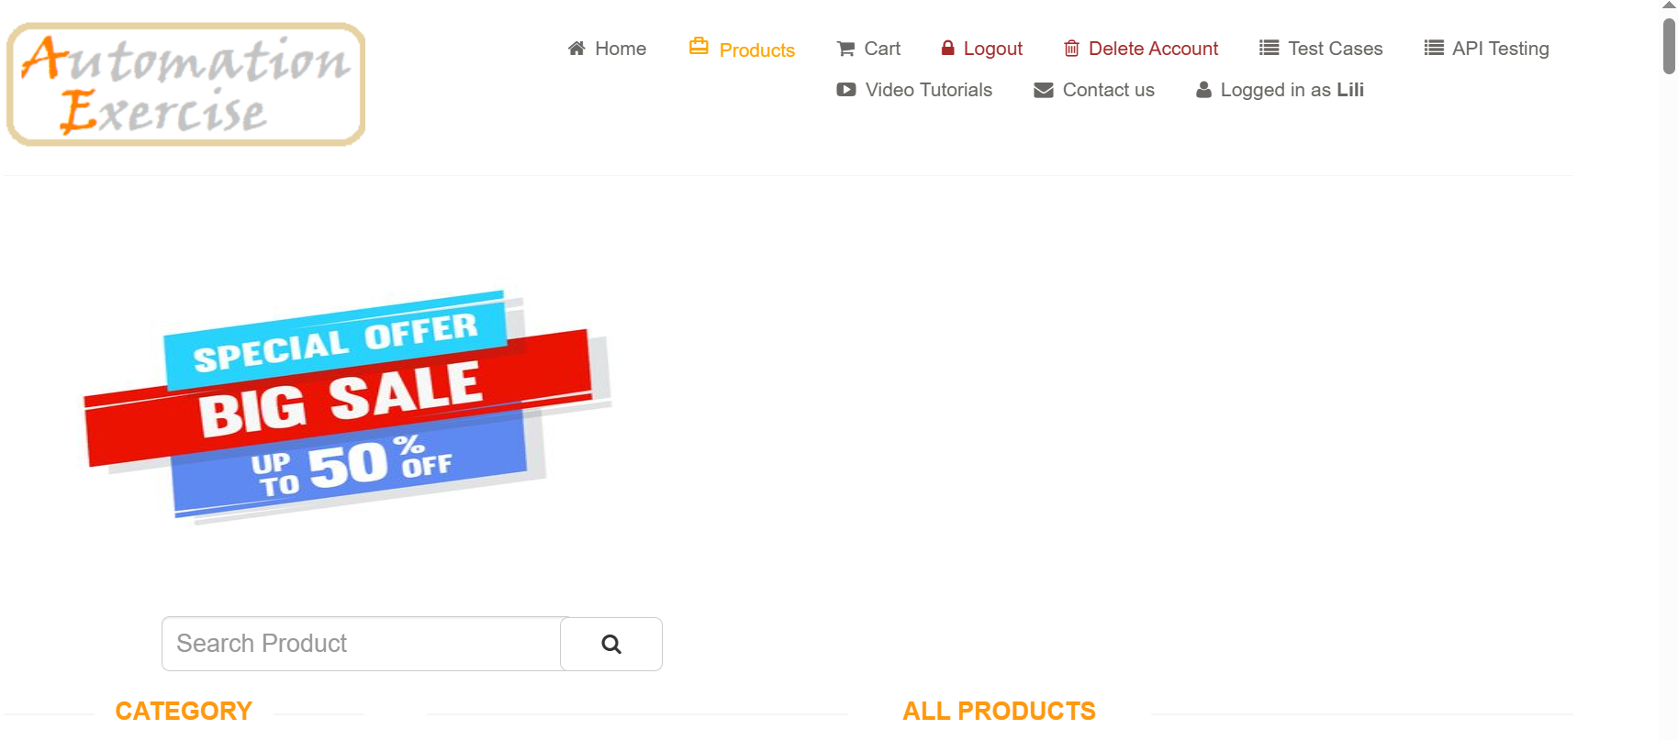 | 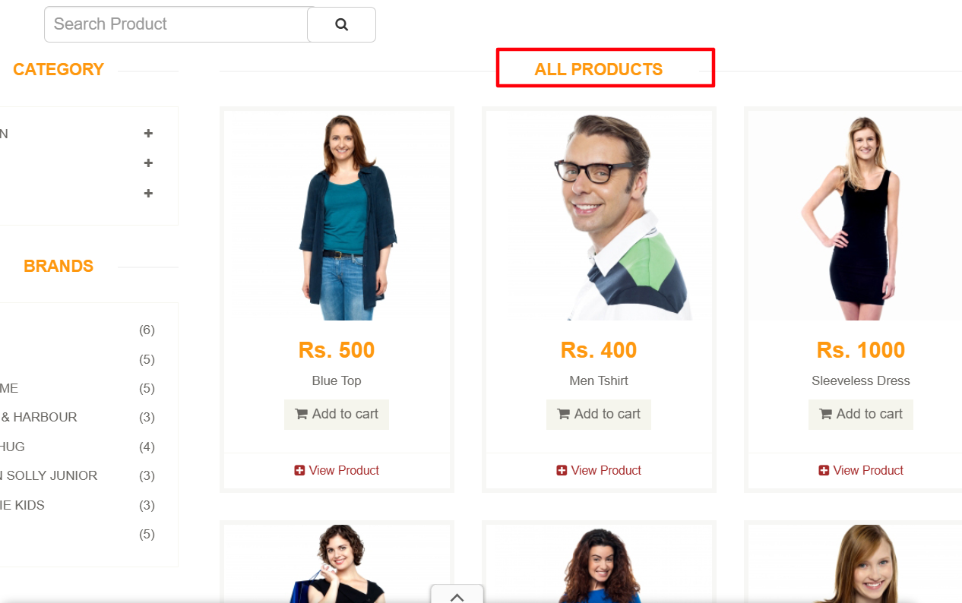 | Visualizar listado de productos
EV-010 | 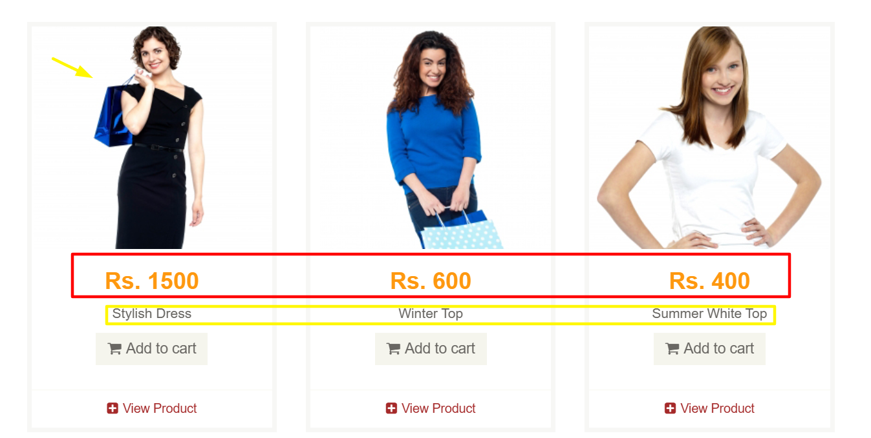 |  | Ver imagen, nombre y precio de productos
EV-011 | 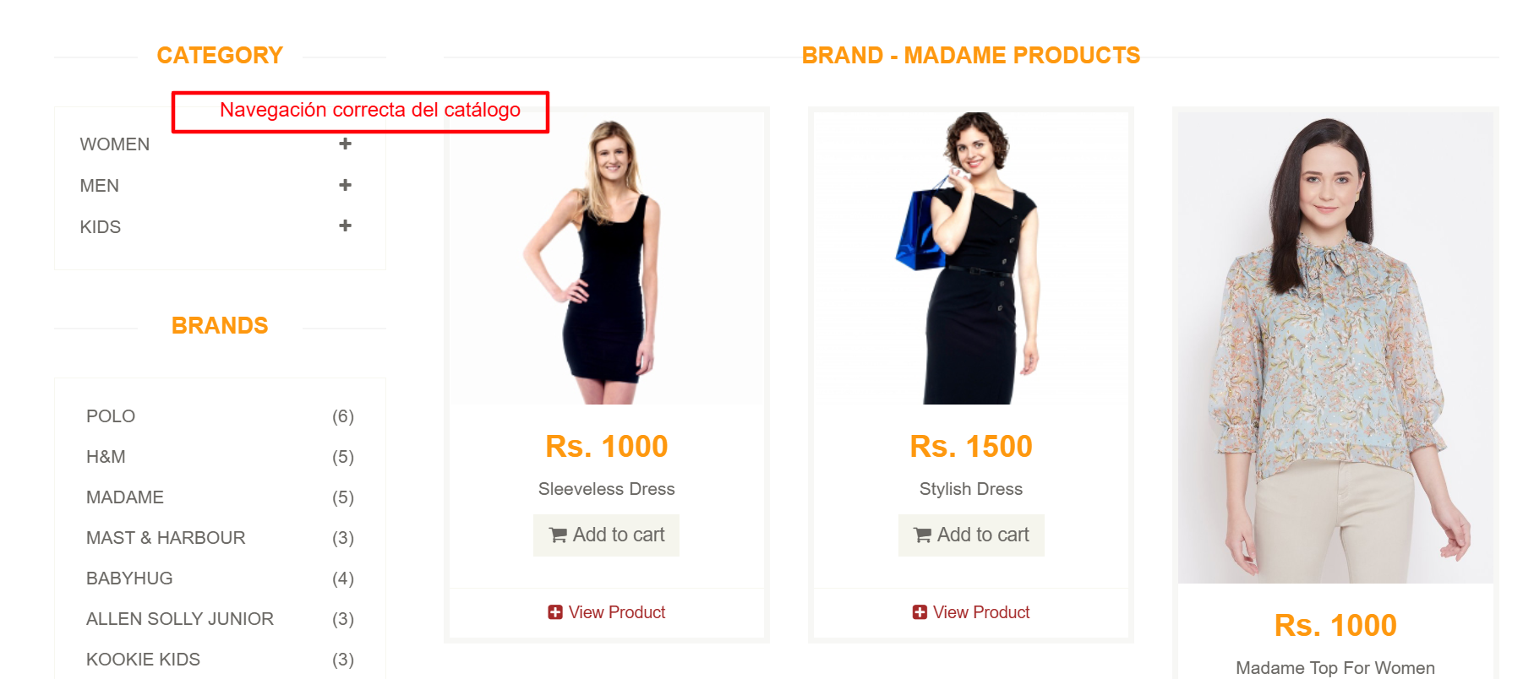 |  | Navegar entre productos
EV-012 | 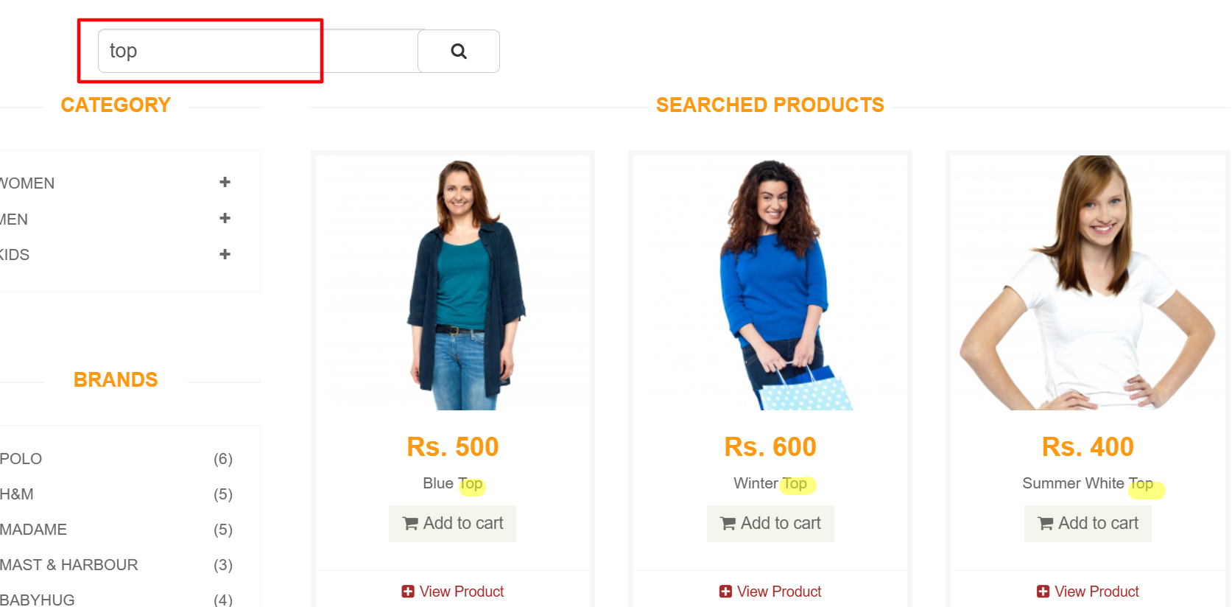 |  | Buscar producto existente
EV-013 | 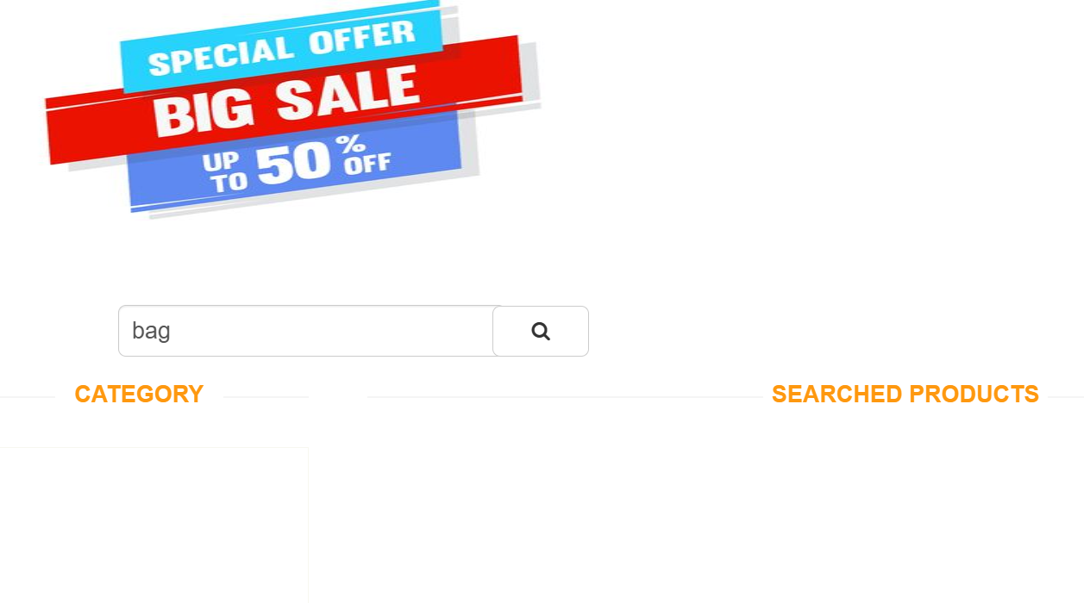 |  | Buscar producto inexistente
EV-014 | 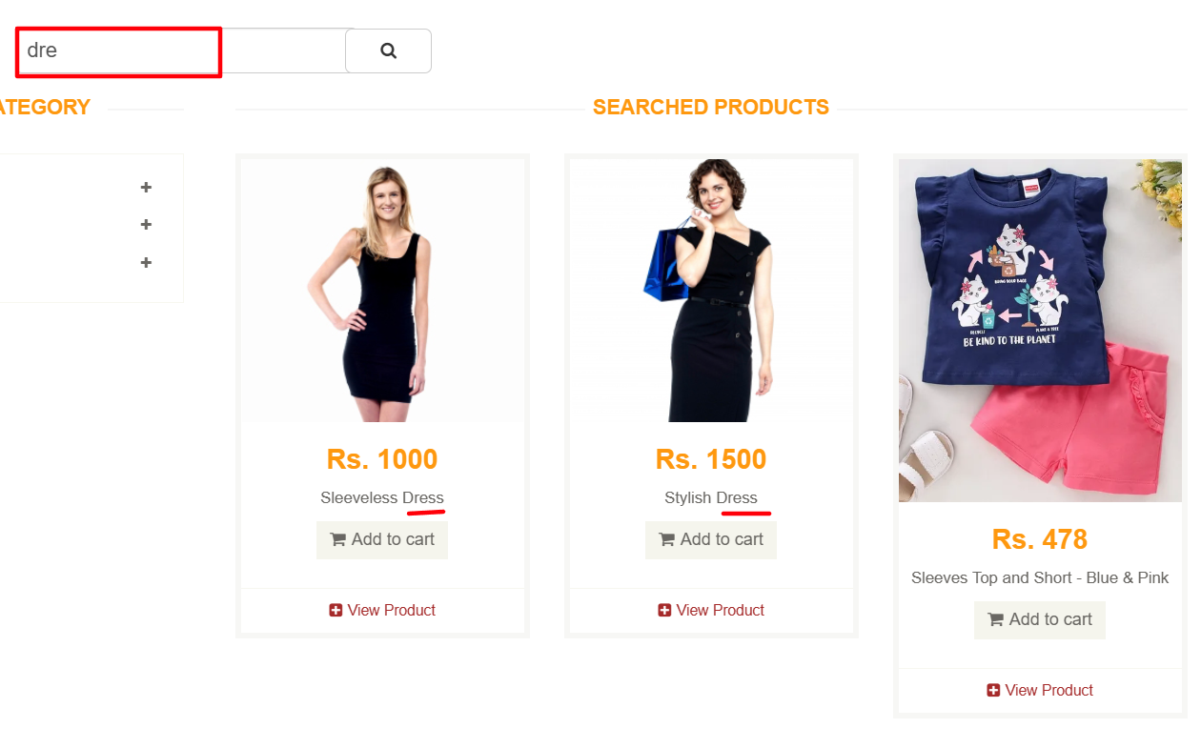 |  | Buscar usando texto parcial
EV-015 | 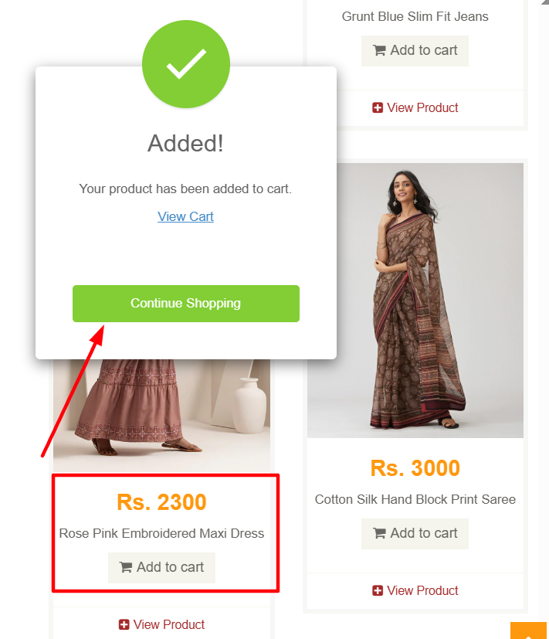 |  | Agregar producto al carrito
EV-016 | 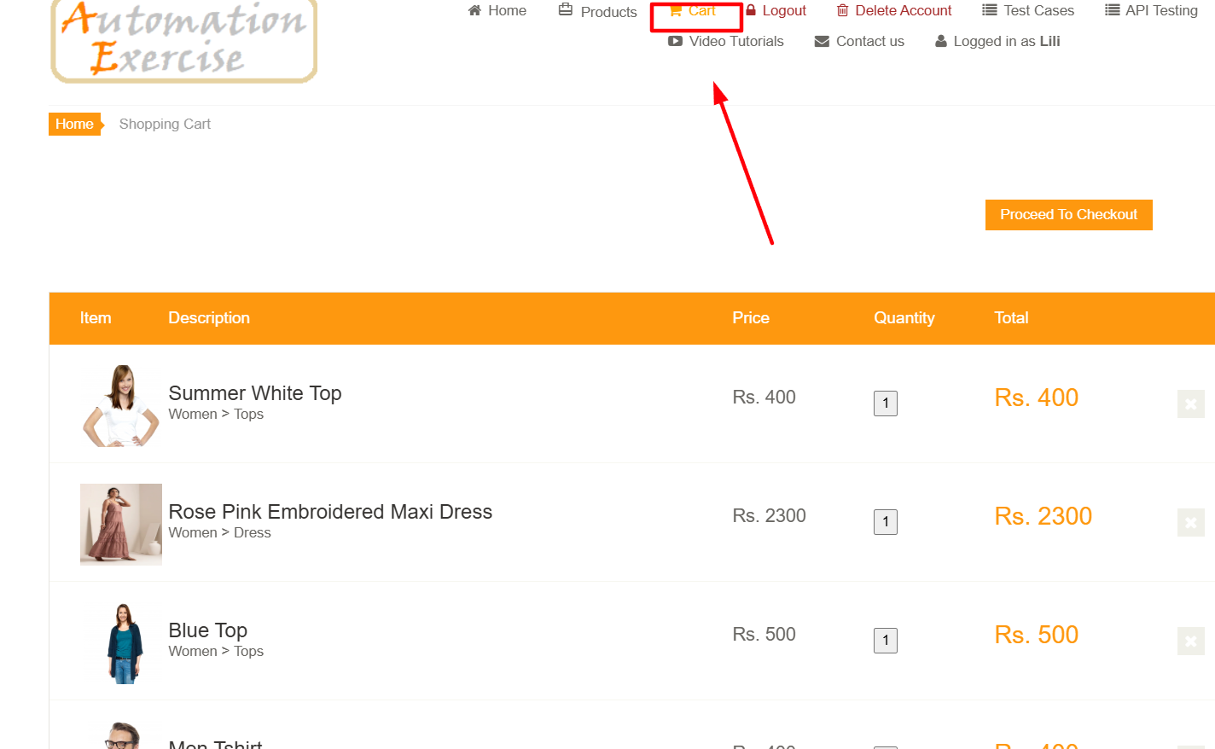 |  | Agregar múltiples productos
EV-017 | 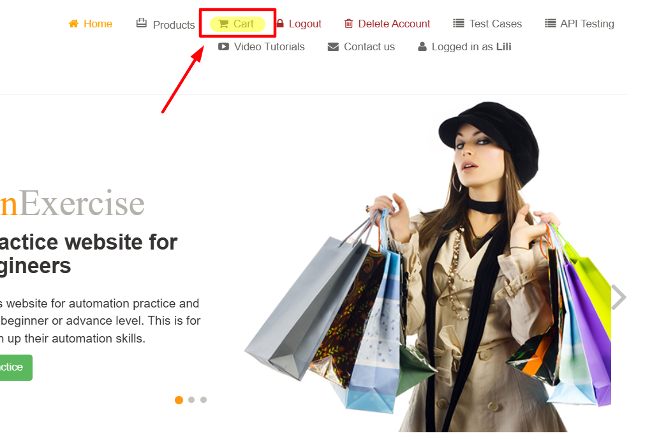 |  | Visualizar carrito
EV-018 | 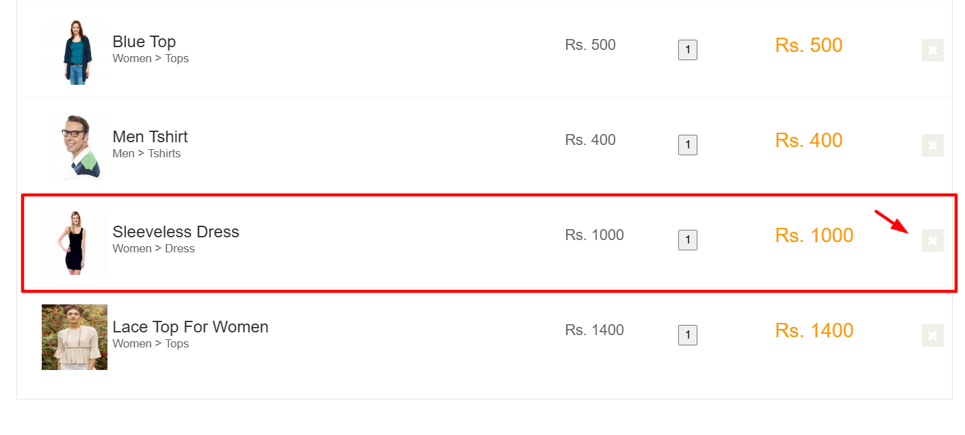 |  | Eliminar producto del carrito
EV-019 | 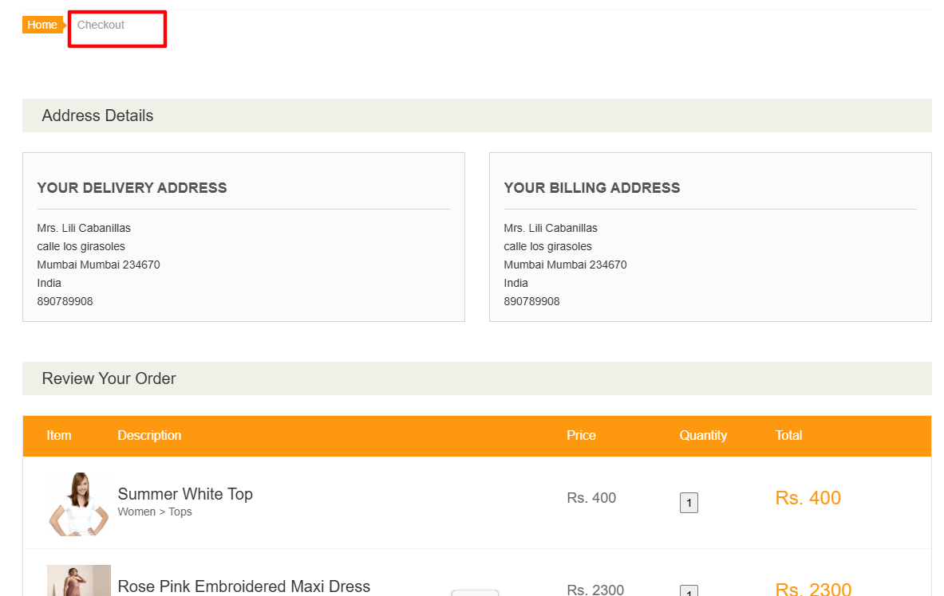 |  | Iniciar checkout correctamente
EV-020 |  | 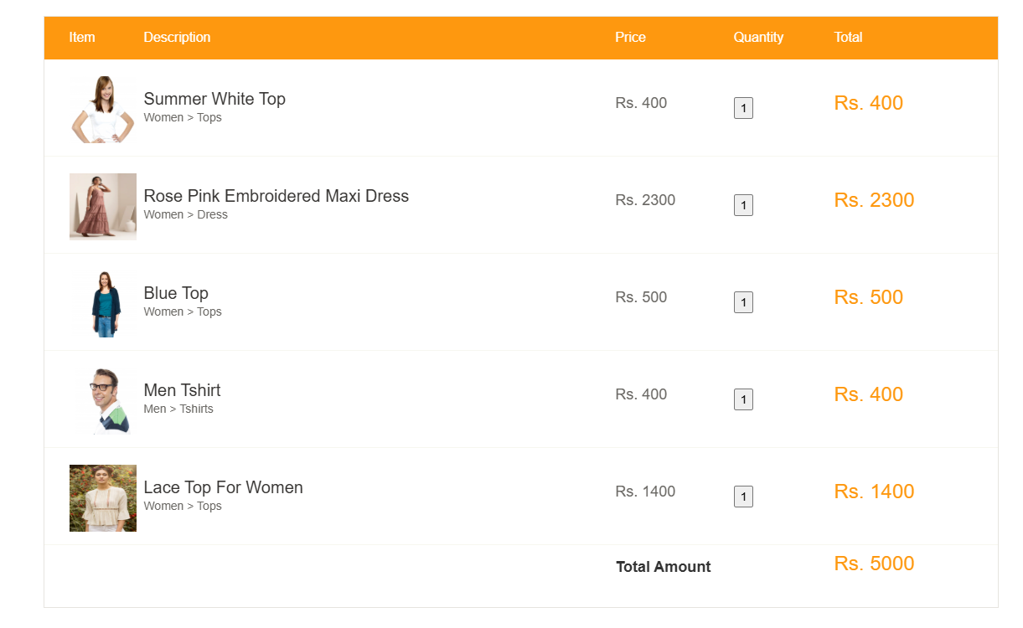 | Revisar resumen de compra

